Лист 1
Прайс-лист
МИР ПРЯЖИ

В валюте: руб. (курс 1).
Цены указаны на 07.08.2020

№ | Номенклатура/ Характеристика номенклатуры | Описание | Изображение | Артикул | Цена | Ед. | Остаток | Ссылка на сайт
 | Спицы ELAN чулочные 20см*1мм, сталь, 5шт PONY | Спицы ELAN чулочные 20см*1мм, сталь, 5шт PONY | 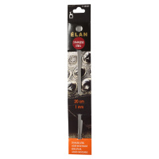 | 35501_BPS | 210.84 |  |  | Изображение
 | Спицы ELAN чулочные 20см*1мм, сталь, 5шт PONY |  |  |  | 210.84 | шт | 3 | Изображение
 | Спицы вязальные гибкие 60 см PONY 65210 d=4.50 мм | Спицы вязальные гибкие 60 см PONY 65210 d=4.50 мм | 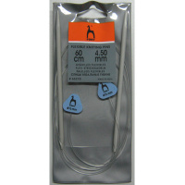 | 65210_BPS | 160.13 |  |  | Изображение
 | Спицы вязальные гибкие 60 см PONY 65210 d=4.50 мм |  |  |  | 160.13 | шт | 10 | Изображение
 | Спицы вязальные гибкие 60 см PONY 65212 d=5.50 мм | Спицы вязальные гибкие 60 см PONY 65212 d=5.50 мм | 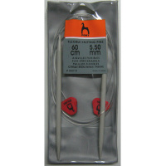 | 65212_BPS | 194.30 |  |  | Изображение
 | Спицы вязальные гибкие 60 см PONY 65212 d=5.50 мм |  |  |  | 194.30 | шт | 10 | Изображение
 | Спицы вязальные гибкие 60 см PONY 65213 d=6.00 мм | Спицы вязальные гибкие 60 см PONY 65213 d=6.00 мм | 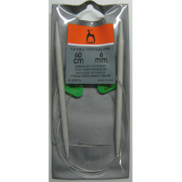 | 65213_BPS | 210.38 |  |  | Изображение
 | Спицы вязальные гибкие 60 см PONY 65213 d=6.00 мм |  |  |  | 210.38 | шт | 1 | Изображение
 | Спицы вязальные гибкие 60 см PONY 65214 d=6.50 мм | Спицы вязальные гибкие 60 см PONY 65214 d=6.50 мм | 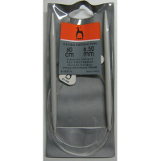 | 65214_BPS | 210.38 |  |  | Изображение
 | Спицы вязальные гибкие 60 см PONY 65214 d=6.50 мм |  |  |  | 210.38 | шт | 20 | Изображение
 | Спицы вязальные детские 18 см d=4.00 мм PONY 61259 | Спицы вязальные детские 18 см d=4.00 мм PONY 61259 | 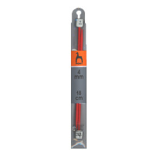 | 61259_BPS | 54.94 |  |  | Изображение
 | Спицы вязальные детские 18 см d=4.00 мм PONY 61259 |  |  |  | 54.94 | шт | 24 | Изображение
 | Спицы вязальные носочно-чулочные 15 см PONY 38501 d=2.00 мм | Спицы вязальные носочно-чулочные 15 см PONY 38501 d=2.00 мм | 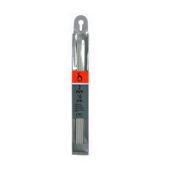 | 38501_BPS | 102.56 |  |  | Изображение
 | Спицы вязальные носочно-чулочные 15 см PONY 38501 d=2.00 мм |  |  |  | 102.56 | шт | 43 | Изображение
 | Спицы вязальные носочно-чулочные 15 см PONY 38503 d=2.50 мм | Спицы вязальные носочно-чулочные 15 см PONY 38503 d=2.50 мм | 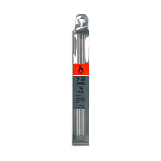 | 38503_BPS | 118.35 |  |  | Изображение
 | Спицы вязальные носочно-чулочные 15 см PONY 38503 d=2.50 мм |  |  |  | 118.35 | шт | 33 | Изображение
 | Спицы вязальные носочно-чулочные 15 см PONY 38505 d=3.00 мм | Спицы вязальные носочно-чулочные 15 см PONY 38505 d=3.00 мм | 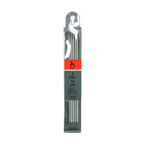 | 38505_BPS | 136.31 |  |  | Изображение
 | Спицы вязальные носочно-чулочные 15 см PONY 38505 d=3.00 мм |  |  |  | 136.31 | шт | 16 | Изображение
 | Спицы вязальные носочно-чулочные 15 см PONY 38509 d=4.00 мм | Спицы вязальные носочно-чулочные 15 см PONY 38509 d=4.00 мм | 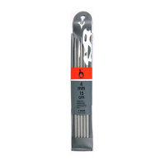 | 38509_BPS | 166.83 |  |  | Изображение
 | Спицы вязальные носочно-чулочные 15 см PONY 38509 d=4.00 мм |  |  |  | 166.83 | шт | 17 | Изображение
 | Спицы вязальные носочно-чулочные 15 см PONY 39302 d=1.50 мм, сталь | Спицы вязальные носочно-чулочные 15 см PONY 39302 d=1.50 мм, сталь | 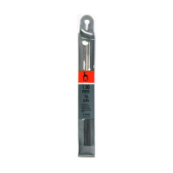 | 39302_BPS | 238.41 |  |  | Изображение
 | Спицы вязальные носочно-чулочные 15 см PONY 39302 d=1.50 мм, сталь |  |  |  | 238.41 | шт | 23 | Изображение
 | Спицы вязальные носочно-чулочные 20 см PONY 36212 d=2.00 мм | Спицы вязальные носочно-чулочные 20 см PONY 36212 d=2.00 мм | 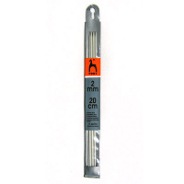 | 36212_BPS | 98.81 |  |  | Изображение
 | Спицы вязальные носочно-чулочные 20 см PONY 36212 d=2.00 мм |  |  |  | 98.81 | шт | 17 | Изображение
 | Спицы вязальные носочно-чулочные 20 см PONY 36216 d=3.00 мм | Спицы вязальные носочно-чулочные 20 см PONY 36216 d=3.00 мм | 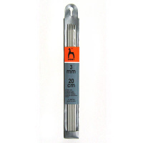 | 36216_BPS | 128.96 |  |  | Изображение
 | Спицы вязальные носочно-чулочные 20 см PONY 36216 d=3.00 мм |  |  |  | 128.96 | шт | 8 | Изображение
 | Спицы вязальные носочно-чулочные 20 см PONY 36218 d=3.50 мм | Спицы вязальные носочно-чулочные 20 см PONY 36218 d=3.50 мм | 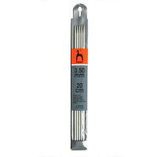 | 36218_BPS | 135.34 |  |  | Изображение
 | Спицы вязальные носочно-чулочные 20 см PONY 36218 d=3.50 мм |  |  |  | 135.34 | шт | 96 | Изображение
 | Спицы вязальные носочно-чулочные 20 см PONY 36220 d=4.00 мм | Спицы вязальные носочно-чулочные 20 см PONY 36220 d=4.00 мм | 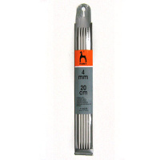 | 36220_BPS | 161.47 |  |  | Изображение
 | Спицы вязальные носочно-чулочные 20 см PONY 36220 d=4.00 мм |  |  |  | 161.47 | шт | 31 | Изображение
 | Спицы вязальные носочно-чулочные 20 см PONY 36221 d=4.50 мм | Спицы вязальные носочно-чулочные 20 см PONY 36221 d=4.50 мм |  | 36221_BPS | 185.59 |  |  | Изображение
 | Спицы вязальные носочно-чулочные 20 см PONY 36221 d=4.50 мм |  |  |  | 185.59 | шт | 55 | Изображение
 | Спицы вязальные носочно-чулочные 20 см PONY 36222 d=5.00 мм | Спицы вязальные носочно-чулочные 20 см PONY 36222 d=5.00 мм | 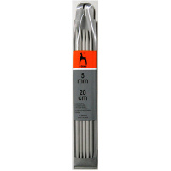 | 36222_BPS | 217.08 |  |  | Изображение
 | Спицы вязальные носочно-чулочные 20 см PONY 36222 d=5.00 мм |  |  |  | 217.08 | шт | 31 | Изображение
 | Спицы вязальные носочно-чулочные 20 см PONY 39402 d=1.50 мм, сталь | Спицы вязальные носочно-чулочные 20 см PONY 39402 d=1.50 мм, сталь | 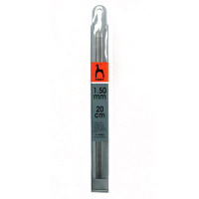 | 39402_BPS | 238.44 |  |  | Изображение
 | Спицы вязальные носочно-чулочные 20 см PONY 39402 d=1.50 мм, сталь |  |  |  | 238.44 | шт | 14 | Изображение
 | Спицы вязальные носочно-чулочные 23 см d=3.50 мм PONY 38218 | Спицы вязальные носочно-чулочные 23 см d=3.50 мм PONY 38218 | 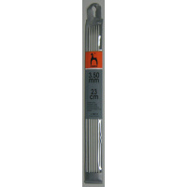 | 38218_BPS | 139.36 |  |  | Изображение
 | Спицы вязальные носочно-чулочные 23 см d=3.50 мм PONY 38218 |  |  |  | 139.36 | шт | 40 | Изображение
 | Спицы вязальные носочно-чулочные 23 см PONY 38212 d=2.00 мм | Спицы вязальные носочно-чулочные 23 см PONY 38212 d=2.00 мм | 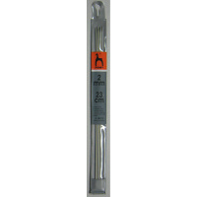 | 38212_BPS | 90.45 |  |  | Изображение
 | Спицы вязальные носочно-чулочные 23 см PONY 38212 d=2.00 мм |  |  |  | 90.45 | шт | 93 | Изображение
 | Спицы вязальные носочно-чулочные 23 см PONY 38214 d=2.50 мм | Спицы вязальные носочно-чулочные 23 см PONY 38214 d=2.50 мм |  | 38214_BPS | 114.03 |  |  | Изображение
 | Спицы вязальные носочно-чулочные 23 см PONY 38214 d=2.50 мм |  |  |  | 114.03 | шт | 20 | Изображение
 | Спицы вязальные носочно-чулочные 23 см PONY 38216 d=3.00 мм | Спицы вязальные носочно-чулочные 23 см PONY 38216 d=3.00 мм | 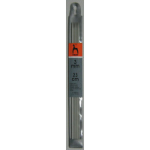 | 38216_BPS | 131.45 |  |  | Изображение
 | Спицы вязальные носочно-чулочные 23 см PONY 38216 d=3.00 мм |  |  |  | 131.45 | шт | 37 | Изображение
 | Спицы вязальные носочно-чулочные 23 см PONY 38220 d=4.00 мм | Спицы вязальные носочно-чулочные 23 см PONY 38220 d=4.00 мм | 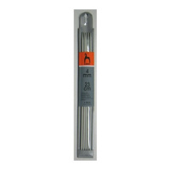 | 38220_BPS | 161.47 |  |  | Изображение
 | Спицы вязальные носочно-чулочные 23 см PONY 38220 d=4.00 мм |  |  |  | 161.47 | шт | 101 | Изображение
 | Спицы вязальные носочно-чулочные 23 см PONY 38221 d=4.50 мм | Спицы вязальные носочно-чулочные 23 см PONY 38221 d=4.50 мм |  | 38221_BPS | 185.59 |  |  | Изображение
 | Спицы вязальные носочно-чулочные 23 см PONY 38221 d=4.50 мм |  |  |  | 185.59 | шт | 46 | Изображение
 | Спицы вязальные носочно-чулочные 23 см PONY 38222 d=5.00 мм | Спицы вязальные носочно-чулочные 23 см PONY 38222 d=5.00 мм | 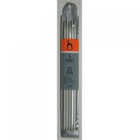 | 38222_BPS | 217.08 |  |  | Изображение
 | Спицы вязальные носочно-чулочные 23 см PONY 38222 d=5.00 мм |  |  |  | 217.08 | шт | 43 | Изображение
 | Спицы вязальные носочно-чулочные 23 см PONY 38259 d=5.50 мм | Спицы вязальные носочно-чулочные 23 см PONY 38259 d=5.50 мм | 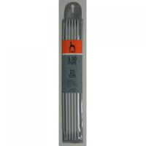 | 38259_BPS | 99.16 |  |  | Изображение
 | Спицы вязальные носочно-чулочные 23 см PONY 38259 d=5.50 мм |  |  |  | 99.16 | шт | 36 | Изображение
 | Спицы вязальные носочно-чулочные 23 см PONY 38260 d=6.00 мм | Спицы вязальные носочно-чулочные 23 см PONY 38260 d=6.00 мм | 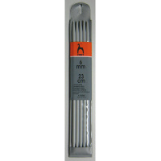 | 38260_BPS | 104.52 |  |  | Изображение
 | Спицы вязальные носочно-чулочные 23 см PONY 38260 d=6.00 мм |  |  |  | 104.52 | шт | 41 | Изображение
 | Спицы вязальные носочно-чулочные 23 см PONY 38261 d=6.50 мм | Спицы вязальные носочно-чулочные 23 см PONY 38261 d=6.50 мм | 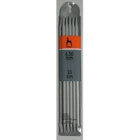 | 38261_BPS | 108.54 |  |  | Изображение
 | Спицы вязальные носочно-чулочные 23 см PONY 38261 d=6.50 мм |  |  |  | 108.54 | шт | 27 | Изображение
 | Спицы вязальные носочно-чулочные 23 см PONY 38262 d=7.00 мм | Спицы вязальные носочно-чулочные 23 см PONY 38262 d=7.00 мм | 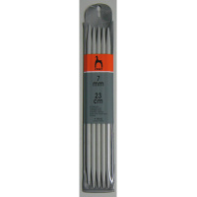 | 38262_BPS | 117.92 |  |  | Изображение
 | Спицы вязальные носочно-чулочные 23 см PONY 38262 d=7.00 мм |  |  |  | 117.92 | шт | 31 | Изображение
 | Спицы вязальные носочно-чулочные 30 см PONY 40212 d=2.00 мм | Спицы вязальные носочно-чулочные 30 см PONY 40212 d=2.00 мм | 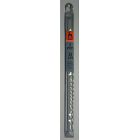 | 40212_BPS | 97.82 |  |  | Изображение
 | Спицы вязальные носочно-чулочные 30 см PONY 40212 d=2.00 мм |  |  |  | 97.82 | шт | 72 | Изображение
 | Спицы вязальные носочно-чулочные 30 см PONY 40214 d=2.50 мм | Спицы вязальные носочно-чулочные 30 см PONY 40214 d=2.50 мм |  | 40214_BPS | 111.89 |  |  | Изображение
 | Спицы вязальные носочно-чулочные 30 см PONY 40214 d=2.50 мм |  |  |  | 111.89 | шт | 50 | Изображение
 | Спицы вязальные носочно-чулочные 30 см PONY 40216 d=3.00 мм | Спицы вязальные носочно-чулочные 30 см PONY 40216 d=3.00 мм |  | 40216_BPS | 129.98 |  |  | Изображение
 | Спицы вязальные носочно-чулочные 30 см PONY 40216 d=3.00 мм |  |  |  | 129.98 | шт | 33 | Изображение
 | Спицы вязальные носочно-чулочные 30 см PONY 40218 d=3.50 мм | Спицы вязальные носочно-чулочные 30 см PONY 40218 d=3.50 мм |  | 40218_BPS | 147.40 |  |  | Изображение
 | Спицы вязальные носочно-чулочные 30 см PONY 40218 d=3.50 мм |  |  |  | 147.40 | шт | 62 | Изображение
 | Спицы вязальные носочно-чулочные 30 см PONY 40220 d=4.00 мм | Спицы вязальные носочно-чулочные 30 см PONY 40220 d=4.00 мм | 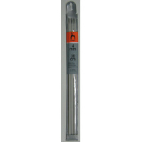 | 40220_BPS | 174.87 |  |  | Изображение
 | Спицы вязальные носочно-чулочные 30 см PONY 40220 d=4.00 мм |  |  |  | 174.87 | шт | 55 | Изображение
 | Спицы вязальные носочно-чулочные 30 см PONY 40221 d=4.50 мм | Спицы вязальные носочно-чулочные 30 см PONY 40221 d=4.50 мм | 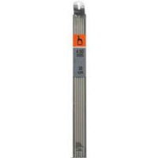 | 40221_BPS | 194.30 |  |  | Изображение
 | Спицы вязальные носочно-чулочные 30 см PONY 40221 d=4.50 мм |  |  |  | 194.30 | шт | 28 | Изображение
 | Спицы вязальные носочно-чулочные 30 см PONY 40222 d=5.00 мм | Спицы вязальные носочно-чулочные 30 см PONY 40222 d=5.00 мм | 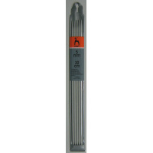 | 40222_BPS | 227.13 |  |  | Изображение
 | Спицы вязальные носочно-чулочные 30 см PONY 40222 d=5.00 мм |  |  |  | 227.13 | шт | 45 | Изображение
 | Спицы вязальные носочно-чулочные 30 см PONY 40260 d=6.00 мм | Спицы вязальные носочно-чулочные 30 см PONY 40260 d=6.00 мм | 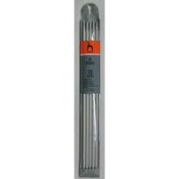 | 40260_BPS | 111.89 |  |  | Изображение
 | Спицы вязальные носочно-чулочные 30 см PONY 40260 d=6.00 мм |  |  |  | 111.89 | шт | 33 | Изображение
 | Спицы вязальные носочно-чулочные 30 см PONY 40262 d=7.00 мм | Спицы вязальные носочно-чулочные 30 см PONY 40262 d=7.00 мм | 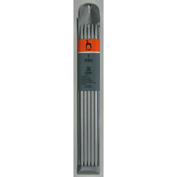 | 40262_BPS | 129.98 |  |  | Изображение
 | Спицы вязальные носочно-чулочные 30 см PONY 40262 d=7.00 мм |  |  |  | 129.98 | шт | 40 | Изображение
 | Спицы вязальные носочно-чулочные 30 см PONY 40264 d=8.00 мм | Спицы вязальные носочно-чулочные 30 см PONY 40264 d=8.00 мм | 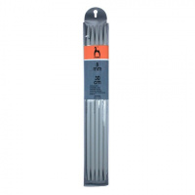 | 40264_BPS | 148.74 |  |  | Изображение
 | Спицы вязальные носочно-чулочные 30 см PONY 40264 d=8.00 мм |  |  |  | 148.74 | шт | 11 | Изображение
 | Спицы вязальные носочно-чулочные 30 см PONY 40266 d=10.00 мм пластик | Спицы вязальные носочно-чулочные 30 см PONY 40266 d=10.00 мм пластик | 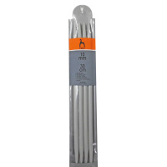 | 40266_BPS | 190.28 |  |  | Изображение
 | Спицы вязальные носочно-чулочные 30 см PONY 40266 d=10.00 мм пластик |  |  |  | 190.28 | шт | 9 | Изображение
 | Спицы вязальные носочно-чулочные 35 см PONY 41212 d=2.00 мм | Спицы вязальные носочно-чулочные 35 см PONY 41212 d=2.00 мм | 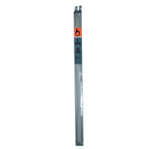 | 41212_BPS | 100.50 |  |  | Изображение
 | Спицы вязальные носочно-чулочные 35 см PONY 41212 d=2.00 мм |  |  |  | 100.50 | шт | 60 | Изображение
 | Спицы вязальные носочно-чулочные 35 см PONY 41214 d=2.50 мм | Спицы вязальные носочно-чулочные 35 см PONY 41214 d=2.50 мм | 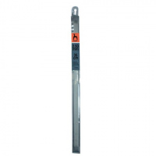 | 41214_BPS | 114.57 |  |  | Изображение
 | Спицы вязальные носочно-чулочные 35 см PONY 41214 d=2.50 мм |  |  |  | 114.57 | шт | 34 | Изображение
 | Спицы вязальные носочно-чулочные 35 см PONY 41216 d=3.00 мм | Спицы вязальные носочно-чулочные 35 см PONY 41216 d=3.00 мм | 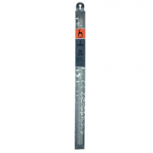 | 41216_BPS | 134.00 |  |  | Изображение
 | Спицы вязальные носочно-чулочные 35 см PONY 41216 d=3.00 мм |  |  |  | 134.00 | шт | 44 | Изображение
 | Спицы вязальные носочно-чулочные 35 см PONY 41218 d=3.50 мм | Спицы вязальные носочно-чулочные 35 см PONY 41218 d=3.50 мм | 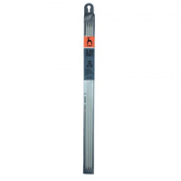 | 41218_BPS | 152.09 |  |  | Изображение
 | Спицы вязальные носочно-чулочные 35 см PONY 41218 d=3.50 мм |  |  |  | 152.09 | шт | 36 | Изображение
 | Спицы вязальные носочно-чулочные 35 см PONY 41220 d=4.00 мм | Спицы вязальные носочно-чулочные 35 см PONY 41220 d=4.00 мм | 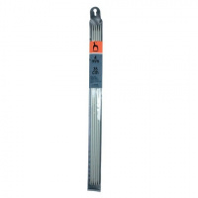 | 41220_BPS | 179.56 |  |  | Изображение
 | Спицы вязальные носочно-чулочные 35 см PONY 41220 d=4.00 мм |  |  |  | 179.56 | шт | 24 | Изображение
 | Спицы вязальные носочно-чулочные 35 см PONY 41221 d=4.50 мм | Спицы вязальные носочно-чулочные 35 см PONY 41221 d=4.50 мм | 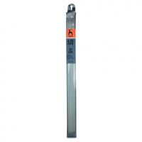 | 41221_BPS | 205.02 |  |  | Изображение
 | Спицы вязальные носочно-чулочные 35 см PONY 41221 d=4.50 мм |  |  |  | 205.02 | шт | 37 | Изображение
 | Спицы вязальные носочно-чулочные 35 см PONY 41222 d=5.00 мм | Спицы вязальные носочно-чулочные 35 см PONY 41222 d=5.00 мм | 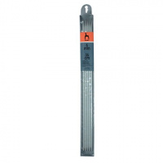 | 41222_BPS | 240.53 |  |  | Изображение
 | Спицы вязальные носочно-чулочные 35 см PONY 41222 d=5.00 мм |  |  |  | 240.53 | шт | 30 | Изображение
 | Спицы вязальные носочно-чулочные 35 см PONY 41259 d=5.50 мм | Спицы вязальные носочно-чулочные 35 см PONY 41259 d=5.50 мм | 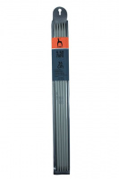 | 41259_BPS | 111.22 |  |  | Изображение
 | Спицы вязальные носочно-чулочные 35 см PONY 41259 d=5.50 мм |  |  |  | 111.22 | шт | 34 | Изображение
 | Спицы вязальные носочно-чулочные 35 см PONY 41260 d=6.00 мм | Спицы вязальные носочно-чулочные 35 см PONY 41260 d=6.00 мм | 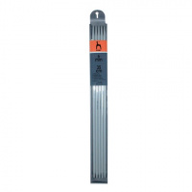 | 41260_BPS | 117.25 |  |  | Изображение
 | Спицы вязальные носочно-чулочные 35 см PONY 41260 d=6.00 мм |  |  |  | 117.25 | шт | 37 | Изображение
 | Спицы вязальные носочно-чулочные 35 см PONY 41262 d=7.00 мм | Спицы вязальные носочно-чулочные 35 см PONY 41262 d=7.00 мм | 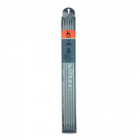 | 41262_BPS | 131.99 |  |  | Изображение
 | Спицы вязальные носочно-чулочные 35 см PONY 41262 d=7.00 мм |  |  |  | 131.99 | шт | 16 | Изображение
 | Спицы вязальные носочно-чулочные 35 см PONY 41264 d=8.00 мм | Спицы вязальные носочно-чулочные 35 см PONY 41264 d=8.00 мм | 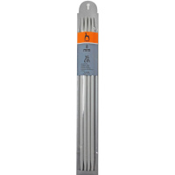 | 41264_BPS | 150.75 |  |  | Изображение
 | Спицы вязальные носочно-чулочные 35 см PONY 41264 d=8.00 мм |  |  |  | 150.75 | шт | 14 | Изображение
 | Спицы вязальные прямые 30 см d=4.50 мм PONY 32210 | Спицы вязальные прямые 30 см d=4.50 мм PONY 32210 | 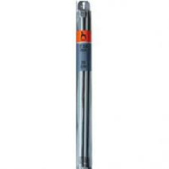 | 32210_BPS | 97.82 |  |  | Изображение
 | Спицы вязальные прямые 30 см d=4.50 мм PONY 32210 |  |  |  | 97.82 | шт | 33 | Изображение
 | Спицы вязальные прямые 30 см PONY 32201 d=2.00 мм | Спицы вязальные прямые 30 см PONY 32201 d=2.00 мм |  | 32201_BPS | 52.93 |  |  | Изображение
 | Спицы вязальные прямые 30 см PONY 32201 d=2.00 мм |  |  |  | 52.93 | шт | 47 | Изображение
 | Спицы вязальные прямые 30 см PONY 32203 d=2.50 мм | Спицы вязальные прямые 30 см PONY 32203 d=2.50 мм |  | 32203_BPS | 60.30 |  |  | Изображение
 | Спицы вязальные прямые 30 см PONY 32203 d=2.50 мм |  |  |  | 60.30 | шт | 78 | Изображение
 | Спицы вязальные прямые 30 см PONY 32205 d=3.00 мм | Спицы вязальные прямые 30 см PONY 32205 d=3.00 мм |  | 32205_BPS | 67.67 |  |  | Изображение
 | Спицы вязальные прямые 30 см PONY 32205 d=3.00 мм |  |  |  | 67.67 | шт | 13 | Изображение
 | Спицы вязальные прямые 30 см PONY 32207 d=3.50 мм | Спицы вязальные прямые 30 см PONY 32207 d=3.50 мм |  | 32207_BPS | 77.72 |  |  | Изображение
 | Спицы вязальные прямые 30 см PONY 32207 d=3.50 мм |  |  |  | 77.72 | шт | 47 | Изображение
 | Спицы вязальные прямые 30 см PONY 32209 d=4.00 мм | Спицы вязальные прямые 30 см PONY 32209 d=4.00 мм |  | 32209_BPS | 86.43 |  |  | Изображение
 | Спицы вязальные прямые 30 см PONY 32209 d=4.00 мм |  |  |  | 86.43 | шт | 66 | Изображение
 | Спицы вязальные прямые 30 см PONY 32211 d=5.00 мм | Спицы вязальные прямые 30 см PONY 32211 d=5.00 мм |  | 32211_BPS | 109.88 |  |  | Изображение
 | Спицы вязальные прямые 30 см PONY 32211 d=5.00 мм |  |  |  | 109.88 | шт | 48 | Изображение
 | Спицы вязальные прямые 30 см PONY 32262 d=5.50 мм | Спицы вязальные прямые 30 см PONY 32262 d=5.50 мм |  | 32262_BPS | 98.49 |  |  | Изображение
 | Спицы вязальные прямые 30 см PONY 32262 d=5.50 мм |  |  |  | 98.49 | шт | 18 | Изображение
 | Спицы вязальные прямые 30 см PONY 32263 d=6.00 мм | Спицы вязальные прямые 30 см PONY 32263 d=6.00 мм |  | 32263_BPS | 98.49 |  |  | Изображение
 | Спицы вязальные прямые 30 см PONY 32263 d=6.00 мм |  |  |  | 98.49 | шт | 37 | Изображение
 | Спицы вязальные прямые 30 см PONY 32264 d=6.50 мм | Спицы вязальные прямые 30 см PONY 32264 d=6.50 мм | 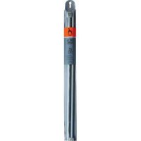 | 32264_BPS | 101.84 |  |  | Изображение
 | Спицы вязальные прямые 30 см PONY 32264 d=6.50 мм |  |  |  | 101.84 | шт | 17 | Изображение
 | Спицы вязальные прямые 30 см PONY 32265 d=7.00 мм | Спицы вязальные прямые 30 см PONY 32265 d=7.00 мм |  | 32265_BPS | 109.88 |  |  | Изображение
 | Спицы вязальные прямые 30 см PONY 32265 d=7.00 мм |  |  |  | 109.88 | шт | 38 | Изображение
 | Спицы вязальные прямые 30 см PONY 32266 d=7.50 мм | Спицы вязальные прямые 30 см PONY 32266 d=7.50 мм |  | 32266_BPS | 109.88 |  |  | Изображение
 | Спицы вязальные прямые 30 см PONY 32266 d=7.50 мм |  |  |  | 109.88 | шт | 28 | Изображение
 | Спицы вязальные прямые 30 см PONY 32267 d=8.00 мм | Спицы вязальные прямые 30 см PONY 32267 d=8.00 мм | 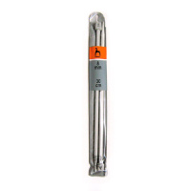 | 32267_BPS | 115.91 |  |  | Изображение
 | Спицы вязальные прямые 30 см PONY 32267 d=8.00 мм |  |  |  | 115.91 | шт | 31 | Изображение
 | Спицы вязальные прямые 30 см PONY 32268 d=9.00 мм | Спицы вязальные прямые 30 см PONY 32268 d=9.00 мм | 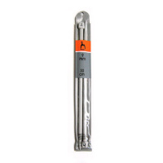 | 32268_BPS | 120.60 |  |  | Изображение
 | Спицы вязальные прямые 30 см PONY 32268 d=9.00 мм |  |  |  | 120.60 | шт | 25 | Изображение
 | Спицы вязальные прямые 30 см PONY 32269 d=10.0 мм | Спицы вязальные прямые 30 см PONY 32269 d=10.0 мм |  | 32269_BPS | 127.97 |  |  | Изображение
 | Спицы вязальные прямые 30 см PONY 32269 d=10.0 мм |  |  |  | 127.97 | шт | 31 | Изображение
 | Спицы вязальные прямые 35 см d=2.00 мм PONY 33201 | Спицы вязальные прямые 35 см d=2.00 мм PONY 33201 |  | 33201_BPS | 52.93 |  |  | Изображение
 | Спицы вязальные прямые 35 см d=2.00 мм PONY 33201 |  |  |  | 52.93 | шт | 110 | Изображение
 | Спицы вязальные прямые 35 см d=4.00 мм PONY 33209 | Спицы вязальные прямые 35 см d=4.00 мм PONY 33209 |  | 33209_BPS | 89.11 |  |  | Изображение
 | Спицы вязальные прямые 35 см d=4.00 мм PONY 33209 |  |  |  | 89.11 | шт | 57 | Изображение
 | Спицы вязальные прямые 35 см d=4.50 мм PONY 33210 | Спицы вязальные прямые 35 см d=4.50 мм PONY 33210 | 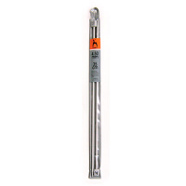 | 33210_BPS | 100.50 |  |  | Изображение
 | Спицы вязальные прямые 35 см d=4.50 мм PONY 33210 |  |  |  | 100.50 | шт | 32 | Изображение
 | Спицы вязальные прямые 35 см d=5.00 мм PONY 33211 | Спицы вязальные прямые 35 см d=5.00 мм PONY 33211 |  | 33211_BPS | 113.23 |  |  | Изображение
 | Спицы вязальные прямые 35 см d=5.00 мм PONY 33211 |  |  |  | 113.23 | шт | 30 | Изображение
 | Спицы вязальные прямые 35 см d=7.00 мм PONY 33265 | Спицы вязальные прямые 35 см d=7.00 мм PONY 33265 |  | 33265_BPS | 109.21 |  |  | Изображение
 | Спицы вязальные прямые 35 см d=7.00 мм PONY 33265 |  |  |  | 109.21 | шт | 71 | Изображение
 | Спицы вязальные прямые 35 см d=7.50 мм PONY 33266 | Спицы вязальные прямые 35 см d=7.50 мм PONY 33266 |  | 33266_BPS | 109.21 |  |  | Изображение
 | Спицы вязальные прямые 35 см d=7.50 мм PONY 33266 |  |  |  | 109.21 | шт | 48 | Изображение
 | Спицы вязальные прямые 35 см d=8.00 мм PONY 33267 | Спицы вязальные прямые 35 см d=8.00 мм PONY 33267 |  | 33267_BPS | 115.91 |  |  | Изображение
 | Спицы вязальные прямые 35 см d=8.00 мм PONY 33267 |  |  |  | 115.91 | шт | 51 | Изображение
 | Спицы вязальные прямые 35 см PONY 33203 d=2.50 мм | Спицы вязальные прямые 35 см PONY 33203 d=2.50 мм |  | 33203_BPS | 60.30 |  |  | Изображение
 | Спицы вязальные прямые 35 см PONY 33203 d=2.50 мм |  |  |  | 60.30 | шт | 90 | Изображение
 | Спицы вязальные прямые 35 см PONY 33205 d=3.00 мм | Спицы вязальные прямые 35 см PONY 33205 d=3.00 мм |  | 33205_BPS | 67.67 |  |  | Изображение
 | Спицы вязальные прямые 35 см PONY 33205 d=3.00 мм |  |  |  | 67.67 | шт | 2 | Изображение
 | Спицы вязальные прямые 35 см PONY 33207 d=3.50 мм | Спицы вязальные прямые 35 см PONY 33207 d=3.50 мм |  | 33207_BPS | 77.72 |  |  | Изображение
 | Спицы вязальные прямые 35 см PONY 33207 d=3.50 мм |  |  |  | 77.72 | шт | 45 | Изображение
 | Спицы вязальные прямые 35 см PONY 33262 d=5.50 мм | Спицы вязальные прямые 35 см PONY 33262 d=5.50 мм |  | 33262_BPS | 97.82 |  |  | Изображение
 | Спицы вязальные прямые 35 см PONY 33262 d=5.50 мм |  |  |  | 97.82 | шт | 56 | Изображение
 | Спицы вязальные прямые 35 см PONY 33263 d=6.00 мм | Спицы вязальные прямые 35 см PONY 33263 d=6.00 мм |  | 33263_BPS | 98.49 |  |  | Изображение
 | Спицы вязальные прямые 35 см PONY 33263 d=6.00 мм |  |  |  | 98.49 | шт | 36 | Изображение
 | Спицы вязальные прямые 35 см PONY 33264 d=6.50 мм | Спицы вязальные прямые 35 см PONY 33264 d=6.50 мм |  | 33264_BPS | 101.84 |  |  | Изображение
 | Спицы вязальные прямые 35 см PONY 33264 d=6.50 мм |  |  |  | 101.84 | шт | 40 | Изображение
 | Спицы вязальные прямые 35 см PONY 33268 d=9.00 мм | Спицы вязальные прямые 35 см PONY 33268 d=9.00 мм |  | 33268_BPS | 120.60 |  |  | Изображение
 | Спицы вязальные прямые 35 см PONY 33268 d=9.00 мм |  |  |  | 120.60 | шт | 30 | Изображение
 | Спицы вязальные прямые 35 см PONY 33269 d=10.0 мм | Спицы вязальные прямые 35 см PONY 33269 d=10.0 мм |  | 33269_BPS | 127.97 |  |  | Изображение
 | Спицы вязальные прямые 35 см PONY 33269 d=10.0 мм |  |  |  | 127.97 | шт | 39 | Изображение
 | Спицы вязальные прямые 40 см d=12.0 мм PONY 34701 | Спицы вязальные прямые 40 см d=12.0 мм PONY 34701 |  | 34701_BPS | 154.10 |  |  | Изображение
 | Спицы вязальные прямые 40 см d=12.0 мм PONY 34701 |  |  |  | 154.10 | шт | 5 | Изображение
 | Спицы вязальные прямые 40 см d=4.00 мм PONY 34209 | Спицы вязальные прямые 40 см d=4.00 мм PONY 34209 |  | 34209_BPS | 91.12 |  |  | Изображение
 | Спицы вязальные прямые 40 см d=4.00 мм PONY 34209 |  |  |  | 91.12 | шт | 55 | Изображение
 | Спицы вязальные прямые 40 см d=6.00 мм PONY 34263 | Спицы вязальные прямые 40 см d=6.00 мм PONY 34263 |  | 34263_BPS | 102.51 |  |  | Изображение
 | Спицы вязальные прямые 40 см d=6.00 мм PONY 34263 |  |  |  | 102.51 | шт | 37 | Изображение
 | Спицы вязальные прямые 40 см d=8.00 мм PONY 34267 | Спицы вязальные прямые 40 см d=8.00 мм PONY 34267 |  | 34267_BPS | 115.91 |  |  | Изображение
 | Спицы вязальные прямые 40 см d=8.00 мм PONY 34267 |  |  |  | 115.91 | шт | 42 | Изображение
 | Спицы вязальные прямые 40 см PONY 34201 d=2.00 мм | Спицы вязальные прямые 40 см PONY 34201 d=2.00 мм |  | 34201_BPS | 54.27 |  |  | Изображение
 | Спицы вязальные прямые 40 см PONY 34201 d=2.00 мм |  |  |  | 54.27 | шт | 69 | Изображение
 | Спицы вязальные прямые 40 см PONY 34203 d=2.50 мм | Спицы вязальные прямые 40 см PONY 34203 d=2.50 мм |  | 34203_BPS | 61.64 |  |  | Изображение
 | Спицы вязальные прямые 40 см PONY 34203 d=2.50 мм |  |  |  | 61.64 | шт | 62 | Изображение
 | Спицы вязальные прямые 40 см PONY 34207 d=3.50 мм | Спицы вязальные прямые 40 см PONY 34207 d=3.50 мм |  | 34207_BPS | 79.73 |  |  | Изображение
 | Спицы вязальные прямые 40 см PONY 34207 d=3.50 мм |  |  |  | 79.73 | шт | 36 | Изображение
 | Спицы вязальные прямые 40 см PONY 34210 d=4.50 мм | Спицы вязальные прямые 40 см PONY 34210 d=4.50 мм |  | 34210_BPS | 102.51 |  |  | Изображение
 | Спицы вязальные прямые 40 см PONY 34210 d=4.50 мм |  |  |  | 102.51 | шт | 56 | Изображение
 | Спицы вязальные прямые 40 см PONY 34211 d=5.00 мм | Спицы вязальные прямые 40 см PONY 34211 d=5.00 мм |  | 34211_BPS | 112.56 |  |  | Изображение
 | Спицы вязальные прямые 40 см PONY 34211 d=5.00 мм |  |  |  | 112.56 | шт | 15 | Изображение
 | Спицы вязальные прямые 40 см PONY 34262 d=5.50 мм | Спицы вязальные прямые 40 см PONY 34262 d=5.50 мм |  | 34262_BPS | 97.82 |  |  | Изображение
 | Спицы вязальные прямые 40 см PONY 34262 d=5.50 мм |  |  |  | 97.82 | шт | 22 | Изображение
 | Спицы вязальные прямые 40 см PONY 34264 d=6.50 мм | Спицы вязальные прямые 40 см PONY 34264 d=6.50 мм |  | 34264_BPS | 104.52 |  |  | Изображение
 | Спицы вязальные прямые 40 см PONY 34264 d=6.50 мм |  |  |  | 104.52 | шт | 49 | Изображение
 | Спицы вязальные прямые 40 см PONY 34265 d=7.00 мм | Спицы вязальные прямые 40 см PONY 34265 d=7.00 мм |  | 34265_BPS | 108.54 |  |  | Изображение
 | Спицы вязальные прямые 40 см PONY 34265 d=7.00 мм |  |  |  | 108.54 | шт | 26 | Изображение
 | Спицы вязальные прямые 40 см PONY 34266 d=7.50 мм | Спицы вязальные прямые 40 см PONY 34266 d=7.50 мм |  | 34266_BPS | 111.89 |  |  | Изображение
 | Спицы вязальные прямые 40 см PONY 34266 d=7.50 мм |  |  |  | 111.89 | шт | 24 | Изображение
 | Спицы вязальные прямые 40 см PONY 34268 d=9.00 мм | Спицы вязальные прямые 40 см PONY 34268 d=9.00 мм |  | 34268_BPS | 123.28 |  |  | Изображение
 | Спицы вязальные прямые 40 см PONY 34268 d=9.00 мм |  |  |  | 123.28 | шт | 47 | Изображение
 | Спицы вязальные прямые 40 см PONY 34269 d=10.0 мм | Спицы вязальные прямые 40 см PONY 34269 d=10.0 мм |  | 34269_BPS | 131.99 |  |  | Изображение
 | Спицы вязальные прямые 40 см PONY 34269 d=10.0 мм |  |  |  | 131.99 | шт | 51 | Изображение
 | Спицы вязальные прямые 40 см PONY 34672 d=20.0 мм | Спицы вязальные прямые 40 см PONY 34672 d=20.0 мм |  | 34672_BPS | 261.30 |  |  | Изображение
 | Спицы вязальные прямые 40 см PONY 34672 d=20.0 мм |  |  |  | 261.30 | шт | 1 | Изображение
 | Спицы вязальные прямые 40 см PONY 34675 d=25.0 мм | Спицы вязальные прямые 40 см PONY 34675 d=25.0 мм |  | 34675_BPS | 410.04 |  |  | Изображение
 | Спицы вязальные прямые 40 см PONY 34675 d=25.0 мм |  |  |  | 410.04 | шт | 6 | Изображение
 | Спицы вязальные прямые 40 см PONY 34702 d=15.0 мм | Спицы вязальные прямые 40 см PONY 34702 d=15.0 мм |  | 34702_BPS | 186.26 |  |  | Изображение
 | Спицы вязальные прямые 40 см PONY 34702 d=15.0 мм |  |  |  | 186.26 | шт | 5 | Изображение
 | Спицы прямые детские 5,00 мм/18 см, PONY 61661/04, пластик, цветные, 2 шт. | Спицы прямые детские 5,00 мм/18 см, PONY 61661/04, пластик, цветные, 2 шт. |  | 61661/04_BPS | 71.69 |  |  | Изображение
 | Спицы прямые детские 5,00 мм/18 см, PONY 61661/04, пластик, цветные, 2 шт. |  |  |  | 71.69 | шт | 1 | Изображение
 | Спицы циркулярные 100 см PONY 52201 d=2.00 мм | Спицы циркулярные 100 см PONY 52201 d=2.00 мм |  | 52201_BPS | 103.18 |  |  | Изображение
 | Спицы циркулярные 100 см PONY 52201 d=2.00 мм |  |  |  | 103.18 | шт | 39 | Изображение
 | Спицы циркулярные 100 см PONY 52203 d=2.50 мм | Спицы циркулярные 100 см PONY 52203 d=2.50 мм |  | 52203_BPS | 103.18 |  |  | Изображение
 | Спицы циркулярные 100 см PONY 52203 d=2.50 мм |  |  |  | 103.18 | шт | 53 | Изображение
 | Спицы циркулярные 100 см PONY 52205 d=3.00 мм | Спицы циркулярные 100 см PONY 52205 d=3.00 мм |  | 52205_BPS | 109.21 |  |  | Изображение
 | Спицы циркулярные 100 см PONY 52205 d=3.00 мм |  |  |  | 109.21 | шт | 28 | Изображение
 | Спицы циркулярные 100 см PONY 52207 d=3.50 мм | Спицы циркулярные 100 см PONY 52207 d=3.50 мм |  | 52207_BPS | 127.30 |  |  | Изображение
 | Спицы циркулярные 100 см PONY 52207 d=3.50 мм |  |  |  | 127.30 | шт | 58 | Изображение
 | Спицы циркулярные 100 см PONY 52209 d=4.00 мм | Спицы циркулярные 100 см PONY 52209 d=4.00 мм |  | 52209_BPS | 140.70 |  |  | Изображение
 | Спицы циркулярные 100 см PONY 52209 d=4.00 мм |  |  |  | 140.70 | шт | 24 | Изображение
 | Спицы циркулярные 100 см PONY 52210 d=4.50 мм | Спицы циркулярные 100 см PONY 52210 d=4.50 мм |  | 52210_BPS | 162.14 |  |  | Изображение
 | Спицы циркулярные 100 см PONY 52210 d=4.50 мм |  |  |  | 162.14 | шт | 8 | Изображение
 | Спицы циркулярные 100 см PONY 52211 d=5.00 мм | Спицы циркулярные 100 см PONY 52211 d=5.00 мм |  | 52211_BPS | 186.93 |  |  | Изображение
 | Спицы циркулярные 100 см PONY 52211 d=5.00 мм |  |  |  | 186.93 | шт | 61 | Изображение
 | Спицы циркулярные 100 см PONY 52212 d=5.50 мм | Спицы циркулярные 100 см PONY 52212 d=5.50 мм |  | 52212_BPS | 206.36 |  |  | Изображение
 | Спицы циркулярные 100 см PONY 52212 d=5.50 мм |  |  |  | 206.36 | шт | 36 | Изображение
 | Спицы циркулярные 100 см PONY 52213 d=6.00 мм | Спицы циркулярные 100 см PONY 52213 d=6.00 мм |  | 52213_BPS | 223.11 |  |  | Изображение
 | Спицы циркулярные 100 см PONY 52213 d=6.00 мм |  |  |  | 223.11 | шт | 29 | Изображение
 | Спицы циркулярные 100 см PONY 52214 d=6.50 мм | Спицы циркулярные 100 см PONY 52214 d=6.50 мм |  | 52214_BPS | 223.11 |  |  | Изображение
 | Спицы циркулярные 100 см PONY 52214 d=6.50 мм |  |  |  | 223.11 | шт | 31 | Изображение
 | Спицы циркулярные 100 см PONY 52215 d=7.00 мм | Спицы циркулярные 100 см PONY 52215 d=7.00 мм |  | 52215_BPS | 231.15 |  |  | Изображение
 | Спицы циркулярные 100 см PONY 52215 d=7.00 мм |  |  |  | 231.15 | шт | 45 | Изображение
 | Спицы циркулярные 100 см PONY 52267 d=8.00 мм | Спицы циркулярные 100 см PONY 52267 d=8.00 мм |  | 52267_BPS | 141.37 |  |  | Изображение
 | Спицы циркулярные 100 см PONY 52267 d=8.00 мм |  |  |  | 141.37 | шт | 13 | Изображение
 | Спицы циркулярные 100 см PONY 52268 d=9.00 мм | Спицы циркулярные 100 см PONY 52268 d=9.00 мм |  | 52268_BPS | 153.43 |  |  | Изображение
 | Спицы циркулярные 100 см PONY 52268 d=9.00 мм |  |  |  | 153.43 | шт | 16 | Изображение
 | Спицы циркулярные 100 см PONY 52269 d=10.0 мм | Спицы циркулярные 100 см PONY 52269 d=10.0 мм |  | 52269_BPS | 164.15 |  |  | Изображение
 | Спицы циркулярные 100 см PONY 52269 d=10.0 мм |  |  |  | 164.15 | шт | 12 | Изображение
 | Спицы циркулярные 100 см PONY 52271 d=20.00 мм | Спицы циркулярные 100 см PONY 52271 d=20.00 мм |  | 52271_BPS | 387.93 |  |  | Изображение
 | Спицы циркулярные 100 см PONY 52271 d=20.00 мм |  |  |  | 387.93 | шт | 6 | Изображение
 | Спицы циркулярные 100 см PONY 52673 d=25.0 мм | Спицы циркулярные 100 см PONY 52673 d=25.0 мм |  | 52673_BPS | 515.23 |  |  | Изображение
 | Спицы циркулярные 100 см PONY 52673 d=25.0 мм |  |  |  | 515.23 | шт | 2 | Изображение
 | Спицы циркулярные 40 см d=5.00 мм PONY 47211 | Спицы циркулярные 40 см d=5.00 мм PONY 47211 |  | 47211_BPS | 185.59 |  |  | Изображение
 | Спицы циркулярные 40 см d=5.00 мм PONY 47211 |  |  |  | 185.59 | шт | 12 | Изображение
 | Спицы циркулярные 40 см PONY 47201 d=2.00 мм | Спицы циркулярные 40 см PONY 47201 d=2.00 мм |  | 47201_BPS | 103.18 |  |  | Изображение
 | Спицы циркулярные 40 см PONY 47201 d=2.00 мм |  |  |  | 103.18 | шт | 96 | Изображение
 | Спицы циркулярные 40 см PONY 47203 d=2.50 мм | Спицы циркулярные 40 см PONY 47203 d=2.50 мм |  | 47203_BPS | 103.18 |  |  | Изображение
 | Спицы циркулярные 40 см PONY 47203 d=2.50 мм |  |  |  | 103.18 | шт | 59 | Изображение
 | Спицы циркулярные 40 см PONY 47205 d=3.00 мм | Спицы циркулярные 40 см PONY 47205 d=3.00 мм |  | 47205_BPS | 108.54 |  |  | Изображение
 | Спицы циркулярные 40 см PONY 47205 d=3.00 мм |  |  |  | 108.54 | шт | 31 | Изображение
 | Спицы циркулярные 40 см PONY 47207 d=3.50 мм | Спицы циркулярные 40 см PONY 47207 d=3.50 мм |  | 47207_BPS | 127.30 |  |  | Изображение
 | Спицы циркулярные 40 см PONY 47207 d=3.50 мм |  |  |  | 127.30 | шт | 27 | Изображение
 | Спицы циркулярные 40 см PONY 47209 d=4.00 мм | Спицы циркулярные 40 см PONY 47209 d=4.00 мм |  | 47209_BPS | 140.70 |  |  | Изображение
 | Спицы циркулярные 40 см PONY 47209 d=4.00 мм |  |  |  | 140.70 | шт | 30 | Изображение
 | Спицы циркулярные 40 см PONY 47213 d=6.00 мм | Спицы циркулярные 40 см PONY 47213 d=6.00 мм |  | 47213_BPS | 231.15 |  |  | Изображение
 | Спицы циркулярные 40 см PONY 47213 d=6.00 мм |  |  |  | 231.15 | шт | 31 | Изображение
 | Спицы циркулярные 80 см PONY 50201 d=2.00 мм | Спицы циркулярные 80 см PONY 50201 d=2.00 мм |  | 50201_BPS | 103.18 |  |  | Изображение
 | Спицы циркулярные 80 см PONY 50201 d=2.00 мм |  |  |  | 103.18 | шт | 29 | Изображение
 | Спицы циркулярные 80 см PONY 50203 d=2.50 мм | Спицы циркулярные 80 см PONY 50203 d=2.50 мм |  | 50203_BPS | 103.18 |  |  | Изображение
 | Спицы циркулярные 80 см PONY 50203 d=2.50 мм |  |  |  | 103.18 | шт | 21 | Изображение
 | Спицы циркулярные 80 см PONY 50209 d=4.00 мм | Спицы циркулярные 80 см PONY 50209 d=4.00 мм |  | 50209_BPS | 140.70 |  |  | Изображение
 | Спицы циркулярные 80 см PONY 50209 d=4.00 мм |  |  |  | 140.70 | шт | 10 | Изображение
 | Спицы циркулярные 80 см PONY 50210 d=4.50 мм | Спицы циркулярные 80 см PONY 50210 d=4.50 мм |  | 50210_BPS | 162.14 |  |  | Изображение
 | Спицы циркулярные 80 см PONY 50210 d=4.50 мм |  |  |  | 162.14 | шт | 49 | Изображение
 | Спицы циркулярные 80 см PONY 50211 d=5.00 мм | Спицы циркулярные 80 см PONY 50211 d=5.00 мм |  | 50211_BPS | 185.59 |  |  | Изображение
 | Спицы циркулярные 80 см PONY 50211 d=5.00 мм |  |  |  | 185.59 | шт | 30 | Изображение
 | Спицы циркулярные 80 см PONY 50212 d=5.50 мм | Спицы циркулярные 80 см PONY 50212 d=5.50 мм |  | 50212_BPS | 206.36 |  |  | Изображение
 | Спицы циркулярные 80 см PONY 50212 d=5.50 мм |  |  |  | 206.36 | шт | 27 | Изображение
 | Спицы циркулярные 80 см PONY 50213 d=6.00 мм | Спицы циркулярные 80 см PONY 50213 d=6.00 мм |  | 50213_BPS | 223.11 |  |  | Изображение
 | Спицы циркулярные 80 см PONY 50213 d=6.00 мм |  |  |  | 223.11 | шт | 31 | Изображение
 | Спицы циркулярные 80 см PONY 50214 d=6.50 мм | Спицы циркулярные 80 см PONY 50214 d=6.50 мм |  | 50214_BPS | 223.11 |  |  | Изображение
 | Спицы циркулярные 80 см PONY 50214 d=6.50 мм |  |  |  | 223.11 | шт | 44 | Изображение
 | Спицы циркулярные 80 см PONY 50215 d=7.00 мм | Спицы циркулярные 80 см PONY 50215 d=7.00 мм |  | 50215_BPS | 231.15 |  |  | Изображение
 | Спицы циркулярные 80 см PONY 50215 d=7.00 мм |  |  |  | 231.15 | шт | 38 | Изображение
 | Спицы циркулярные 80 см PONY 50216 d=7.50 мм | Спицы циркулярные 80 см PONY 50216 d=7.50 мм |  | 50216_BPS | 242.54 |  |  | Изображение
 | Спицы циркулярные 80 см PONY 50216 d=7.50 мм |  |  |  | 242.54 | шт | 19 | Изображение
 | Спицы циркулярные 80 см PONY 50267 d=8.00 мм | Спицы циркулярные 80 см PONY 50267 d=8.00 мм |  | 50267_BPS | 141.37 |  |  | Изображение
 | Спицы циркулярные 80 см PONY 50267 d=8.00 мм |  |  |  | 141.37 | шт | 9 | Изображение
 | Спицы циркулярные 80 см PONY 50268 d=9.00 мм | Спицы циркулярные 80 см PONY 50268 d=9.00 мм |  | 50268_BPS | 153.43 |  |  | Изображение
 | Спицы циркулярные 80 см PONY 50268 d=9.00 мм |  |  |  | 153.43 | шт | 17 | Изображение
 | Спицы циркулярные 80 см PONY 50269 d=10.0 мм | Спицы циркулярные 80 см PONY 50269 d=10.0 мм |  | 50269_BPS | 164.15 |  |  | Изображение
 | Спицы циркулярные 80 см PONY 50269 d=10.0 мм |  |  |  | 164.15 | шт | 9 | Изображение

